Sheet1
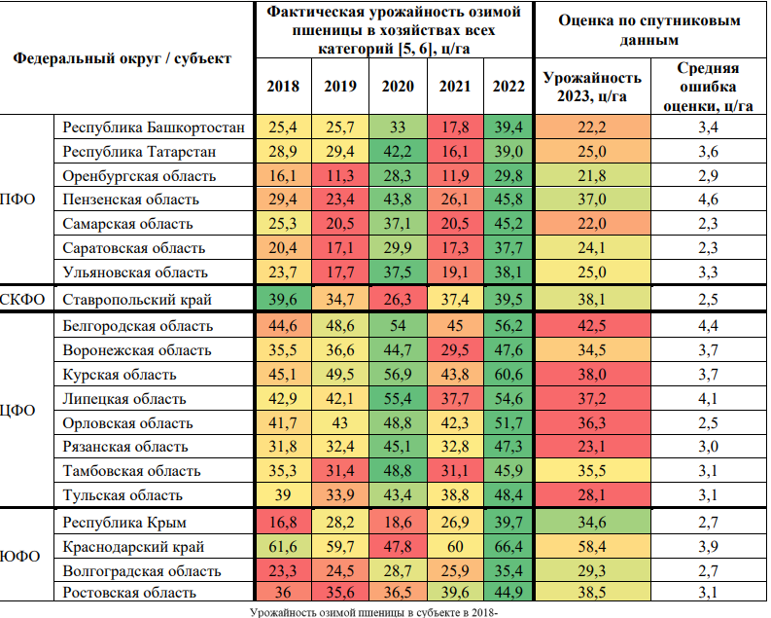
 | id_country | region | district | culture | id_region | id_district | 2007 | 2008 | 2009 | 2010 | 2011 | 2012 | 2013 | 2014 | 2015 | 2016 | 2017 | 2018 | 2019 | 2020 | 2021 | 2022 | 2023 | Average productivity | NN_CN_v3_winter_wheat_predict_2023 | dispersion | R2 score | Mean squared error | Root mean squared error | Max absolute error | Mean absolute error | Pearson correlation (real productove and predicted)
1 |  | Луганская Народная Республика |  | Пшеница озимая | 1512 |  |  |  |  |  | 25.3 | 27 | 23.5 | 36.4 | 26.7 | 35.8 | 38.9 | 29.3 | 36.2 | 37.8 | 38.4 |  |  | 35.425 | 30.139697361 | 0.17364060531
2 |  | Донецкая Народная Республика |  | Пшеница озимая | 1505 |  |  |  |  |  | 33.5 | 22.8 | 32 | 38.7 | 31.6 | 37.6 | 40.3 | 27.2 | 37.3 | 39.4 | 40.7 |  |  | 36.15 | 36.357064438 | 0.27825166754
3 |  | Запорожская область |  | Пшеница озимая | 1508 |  |  |  |  |  | 30.2 | 17.5 | 26.2 | 30.2 | 31.5 | 31.6 | 33.4 | 25.8 | 35.9 | 31.1 | 38.5 |  |  | 32.825 | 36.101266136 | 0.32975620133
4 |  | Херсонская область |  | Пшеница озимая | 1522 |  |  |  |  |  | 34.8 | 15.8 | 20.3 | 29.4 | 35.5 | 35.2 | 35.2 | 31.6 | 34 | 31.9 | 41.2 |  |  | 34.675 | 37.382035675 | 0.31383674154
5 |  | Белгородская область |  | Пшеница озимая | 34 |  |  | 45.2 | 31.5 | 20.7 | 34.1 | 31.8 | 40.7 | 49.9 | 37.9 | 45.1 | 52.4 | 44.6 | 48.6 | 54 | 45 | 56.247527837 | 60.3 | 50.961881959 | 59.504087372 | 1.5354913206 |  |  | 0.79591262817 |  | 0.79591262817 |  | 1.3199214398
6 |  | Воронежская область |  | Пшеница озимая | 39 |  |  | 38.4 | 28.6 | 15.4 | 25.5 | 26.1 | 28.9 | 38.8 | 29.1 | 37.4 | 45.6 | 35.5 | 36.6 | 44.7 | 29.5 | 47.633248622 | 47.9 | 39.608312156 | 47.464051399 | 0.54279506262 |  |  | 0.43594860077 |  | 0.43594860077 |  | 0.91012233981
7 |  | Волгоградская область |  | Пшеница озимая | 37 |  |  | 28.6 | 21.1 | 13.4 | 18.8 | 18.7 | 20.4 | 24.8 | 21 | 30.2 | 32.9 | 23.3 | 24.5 | 28.7 | 25.9 | 35.428250457 | 33.9 | 28.632062614 | 32.266574917 | 0.19367594115 |  |  | 1.6334250832 |  | 1.6334250832 |  | 4.8183630772
8 |  | Ростовская область |  | Пшеница озимая | 62 |  |  | 34.1 | 26.8 | 27.3 | 29.2 | 23.8 | 23.9 | 33.4 | 32.5 | 39 | 44.5 | 36 | 35.6 | 36.5 | 39.6 | 44.868864514 | 46.9 | 39.142216128 | 44.895496025 | 0.55372157356 |  |  | 2.0045039749 |  | 2.0045039749 |  | 4.2739956821
9 |  | Ставропольский край |  | Пшеница озимая | 29 |  |  | 38.6 | 32.3 | 34.1 | 38.8 | 22.8 | 30.6 | 39.4 | 39.5 | 42.8 | 43.7 | 39.6 | 34.7 | 26.3 | 37.4 | 39.505987415 | 38.1 | 34.476496854 | 32.983772697 | 0.32174030357 |  |  | 5.1162273026 |  | 5.1162273026 |  | 13.428418117
10 |  | Краснодарский край |  | Пшеница озимая | 25 |  |  | 55.4 | 46.1 | 50.2 | 55.3 | 40.1 | 50.3 | 55 | 57.6 | 58.6 | 62.1 | 61.6 | 59.7 | 47.8 | 60 | 66.386251099 | 56.2 | 58.471562775 | 57.253542252 | 1.2260304799 |  |  | -1.0535422516 |  | 1.0535422516 |  | 1.8746303409
11 |  | Республика Крым |  | Пшеница озимая | 1501 |  |  |  |  |  |  |  |  | 23.2 | 27.1 | 27.8 | 30.6 | 16.8 | 28.2 | 18.6 | 26.9 | 39.651155444 | 39.6 | 28.337788861 | 38.169720879 | 0.35098804403 |  |  | 1.4302791214 |  | 1.4302791214 |  | 3.6118159631
12 |  | Республика Башкортостан |  | Пшеница озимая | 3 |  |  | 29.3 | 28 | 13.6 | 21.7 | 13.8 | 20.4 | 15.7 | 20.5 | 25.9 | 26.6 | 25.4 | 25.7 | 33 | 17.8 | 39.380970818 | 27.1 | 28.970242704 | 24.181415806 | 0.22157587751 |  |  | 2.9185841942 |  | 2.9185841942 |  | 10.769683373
13 |  | Республика Татарстан |  | Пшеница озимая | 16 |  |  | 35.4 | 33.1 | 10.3 | 30.9 | 17.7 | 26.3 | 22 | 20.1 | 31.6 | 36.7 | 28.9 | 29.4 | 42.2 | 16.1 | 39.031928913 | 31.9 | 31.682982228 | 27.593712025 | 0.2668112162 |  |  | 4.3062879753 |  | 4.3062879753 |  | 13.499335346
14 |  | Оренбургская область |  | Пшеница озимая | 58 |  |  | 14.6 | 18.6 | 10.8 | 17.4 | 10.9 | 11.2 | 18 | 13.2 | 23.5 | 25 | 16.1 | 11.3 | 28.3 | 11.9 | 29.838551992 | 21.4 | 20.334637998 | 20.390661087 | 0.048086371839 |  |  | 1.009338913 |  | 1.009338913 |  | 4.7165369765
15 |  | Пензенская область |  | Пшеница озимая | 60 |  |  | 21.5 | 22.7 | 13 | 13 | 11 | 26.3 | 29.3 | 21 | 33.9 | 41.5 | 29.4 | 23.4 | 43.8 | 26.1 | 45.783200518 | 42.3 | 34.77080013 | 39.305942078 | 0.38976173776 |  |  | 2.9940579224 |  | 2.9940579224 |  | 7.0781511167
16 |  | Самарская область |  | Пшеница озимая | 64 |  |  | 19.1 | 20.4 | 12.1 | 17.7 | 11.7 | 22 | 25.9 | 18.3 | 26.9 | 35.7 | 25.3 | 20.5 | 37.1 | 20.5 | 45.181468691 | 30.9 | 30.820367173 | 36.102783203 | 0.24006811233 |  |  | -5.2027832031 |  | 5.2027832031 |  | 16.837486094
17 |  | Саратовская область |  | Пшеница озимая | 65 |  |  | 19.1 | 16.9 | 9.3 | 9.2 | 12.8 | 20 | 22 | 15.5 | 28.4 | 35.1 | 20.4 | 17.1 | 29.9 | 17.3 | 37.708044801 | 31.3 | 25.5020112 | 26.380610256 | 0.204464991 |  |  | 4.9193897438 |  | 4.9193897438 |  | 15.71690014
18 |  | Ульяновская область |  | Пшеница озимая | 74 |  |  | 22 | 23.1 | 9.8 | 23.1 | 11.9 | 21.2 | 24.2 | 17.4 | 27.3 | 32.2 | 23.7 | 17.7 | 37.5 | 19.1 | 38.094207162 | 37.1 | 28.098551791 | 30.184100361 | 0.27253601685 |  |  | 6.9158996391 |  | 6.9158996391 |  | 18.641238919
19 |  | Курская область |  | Пшеница озимая | 48 |  |  | 36.6 | 34.1 | 21.7 | 28.6 | 30.8 | 37.7 | 46.1 | 31.6 | 41.4 | 53.3 | 45.1 | 49.5 | 56.9 | 43.8 | 60.593602463 | 62.7 | 52.698400616 | 63.342218132 | 1.8090432181 |  |  | -0.64221813202 |  | 0.64221813202 |  | 1.0242713429
20 |  | Липецкая область |  | Пшеница озимая | 50 |  |  | 41.8 | 37.5 | 20.5 | 26.2 | 23.3 | 36.5 | 39.1 | 25.2 | 40.4 | 44.9 | 42.9 | 42.1 | 55.4 | 37.7 | 54.598240742 | 53.6 | 47.449560185 | 53.560569992 | 1.0235140442 |  |  | 0.039430007935 |  | 0.039430007935 |  | 0.073563447639
21 |  | Орловская область |  | Пшеница озимая | 59 |  |  | 34.2 | 35.1 | 25 | 23.6 | 30 | 38.3 | 46.5 | 29.6 | 37.6 | 43.9 | 41.7 | 43 | 48.8 | 42.3 | 51.702404451 | 56.3 | 46.450601113 | 52.840078545 | 0.77909298639 |  |  | 3.4599214554 |  | 3.4599214554 |  | 6.1455088017
22 |  | Рязанская область |  | Пшеница озимая | 63 |  |  | 33.5 | 32.9 | 15.9 | 17.6 | 18.9 | 30.3 | 30.8 | 29 | 34 | 41.7 | 31.8 | 32.4 | 45.1 | 32.8 | 47.330582414 | 40.1 | 39.407645603 | 43.530232315 | 0.45502528094 |  |  | -3.4302323151 |  | 3.4302323151 |  | 8.5541952994
23 |  | Тамбовская область |  | Пшеница озимая | 69 |  |  | 34.3 | 29.2 | 15.7 | 22.9 | 20.8 | 34.8 | 35.9 | 29.1 | 36.7 | 44.9 | 35.3 | 31.4 | 48.8 | 31.1 | 45.924281816 | 48.6 | 39.306070454 | 45.001938934 | 0.4816172594 |  |  | 3.5980610657 |  | 3.5980610657 |  | 7.4034178306
24 |  | Тульская область |  | Пшеница озимая | 72 |  |  | 31 | 32.6 | 19.5 | 20 | 23.9 | 32.3 | 36 | 28.4 | 34.3 | 37.2 | 39 | 33.9 | 43.4 | 38.8 | 48.38837728 | 45.7 | 41.12209432 | 42.486356773 | 0.416386394 |  |  | 3.2136432266 |  | 3.2136432266 |  | 7.0320420714

 |  |  |  |  |  |  |  |  |  |  |  |  |  |  |  |  |  |  |  |  |  |  |  |  |  |  |  |  |  |  | 2.7559843378

